对话
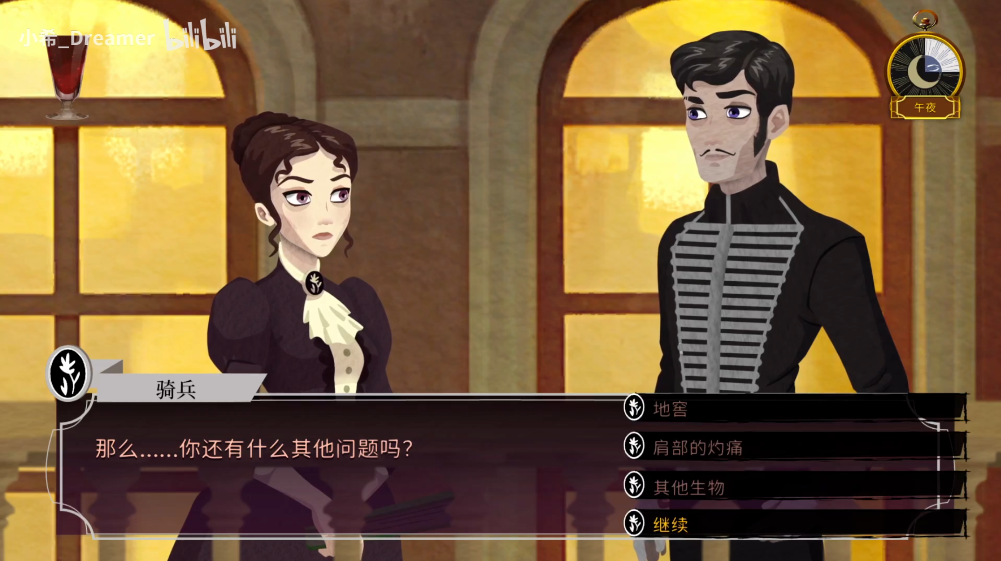
需求概述

最常用的对话界面，可以覆盖在任意情况的游戏场景界面

对话界面

注意例图只参考功能，布局可自行调整

只在有可选的对话选项时，才能使用该界面。不然就使用阅读

1、角色头像：截取角色立绘的大头照
2、角色名称
3、对话文本
4、操作区：显示玩家的可选选项
 | 例图的对话框延伸到了操作区，请勿参考
 | 选项优先从中心开始排列
 | 已选过的选项显示为已选状态
 | 需要属性或是条件的选项需要显示对应要求以及是否可用
 | 玩家悬停、点击按钮都需要动效
 | 选项出现后，往回翻页不会再消失

5、翻页按钮
 | 在位于首页时向左按钮不可用
 | 在位于末页时向右按钮不可用
 | 在位于末页（已无选项）时，应在中间位置显示继续按钮
 |  | 点击继续按钮退出该叙事性界面
 |  | 继续按钮显示后，往回翻页不会再消失
 | 未处于末页时，点击屏幕任意空白位置都可执行向右翻页

阅读
需求概述

没有选项功能的线性文本展示界面

阅读界面
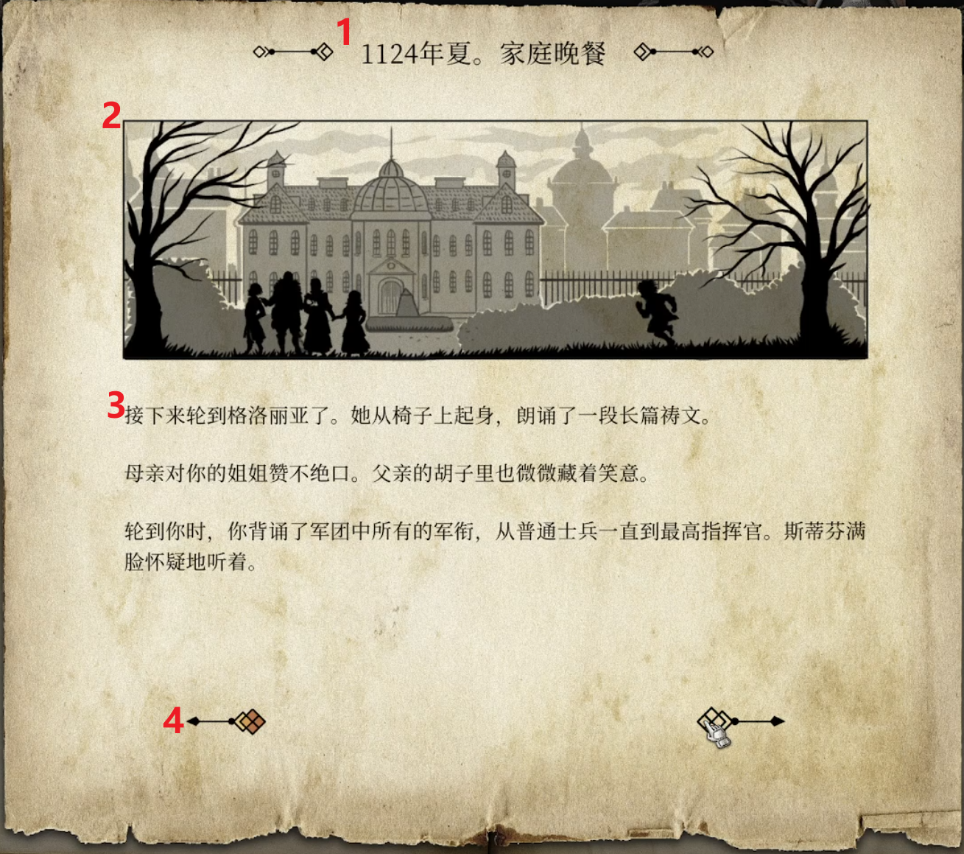
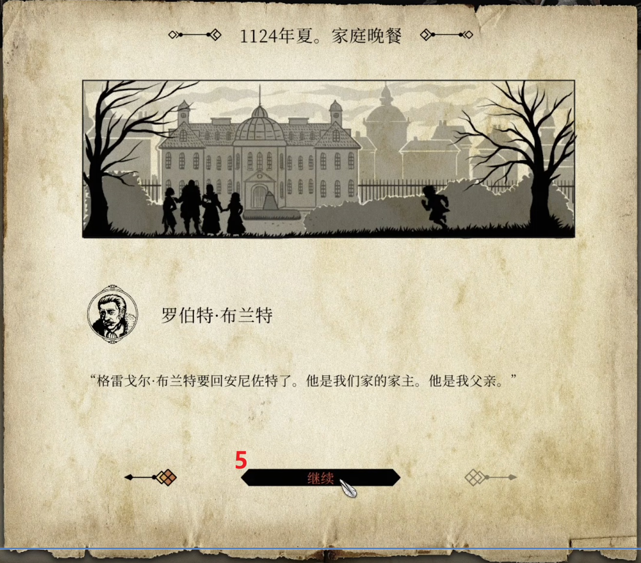
1、标题
2、配图
 | 可以留空，无配图情况需要重新排布文本位置
3、文本
 | 旁白文本：无头像、人名，纯文本
 | 对话文本：有头像、人名
4、翻页按钮：逻辑与对话界面的一致
5、继续按钮：逻辑与对话界面的一致

通知
需求概述

单页的通知，用于通知事件发生、后果、和一些播报

通知界面
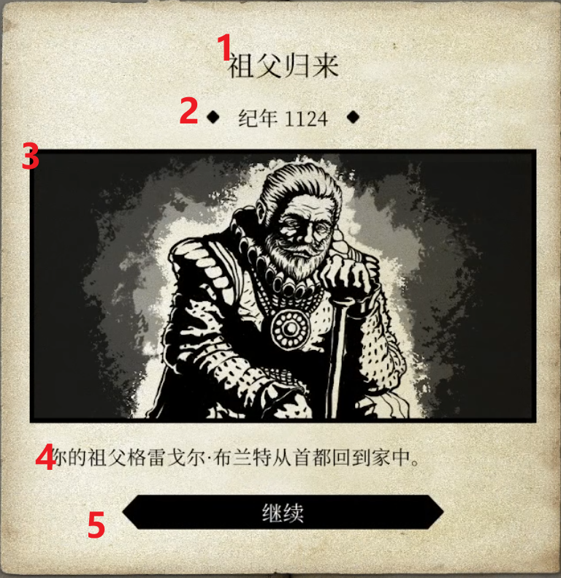
1、标题
2、时间：可配置是否显示
3、配图：可留空，需重新排布文本
4、文本
 | 文本还可以附加进度条改变的情况
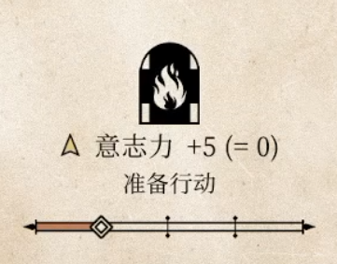

5、继续按钮

